End-User Confirmation Form JP
淡緑色、依頼者によって入力される必須項目
淡灰色は、依頼者によって入力される任意項目
お客様への文章はプリントアウトされません
お客様各位
現在、海外への製品輸出にあたり経済産業省より輸出先、用途等の明確化を図るよう指導が出ております。 御社ご案件に関しまして弊社での輸出管理のため、下記内容にご回答のうえ、ご返信くださいますようお願いいたします。 なお、輸出に際しては、国内外の法令等を遵守し、輸出者の責任において関係政府機関に対する輸出許可取得申請等の必要な手続きをご履行いただきますよう、お願い申し上げます。
 |  |  |  |  |  |  |  |  |  |  | シーメンス㈱
 |  |  |  |  |  |  |  |  |  |  | JP_EC2025.05_v1.0
最終需要者等確認書
※はお客様にて記入必須です |  |  |  |  |  |  | 依頼日
 |  |  |  |  |  |  | プロジェクト名
依頼者※ |  | 会社名
※(書類送付先） |  | 会社名(英語）
 |  | ウェブサイト
 |  | 住所
 |  | 部署名 |  |  |  |  |  | TEL
 |  | 氏名 |  |  |  |  |  | E-mail
 |  | 国コード
輸出者※ |  |  |  |  | 依頼者と同じ | 在庫 | 開示できない
 |  | 会社名
 |  | 会社名(英語）
 |  | ウェブサイト
 |  | 住所
 |  | 国コード
最終需要者※ |  |  |  |  | 依頼者と同じ | 在庫 | 開示できない
 |  | 会社名(英語)
 |  | 業種・業態
 |  | ウェブサイト
 |  | 所在地(英語)
 |  | 設置場所(英語)
 |  | 国コード
(輸出)概要※ |  | 最終用途詳細
 |  | 用途/需要者要件チェック |  |  | 大量破壊兵器関連もしくは通常兵器関連の懸念あり
 |  | 輸出予定日
取引経路※ |  | 会社名 1 |  | シーメンス（株）
 |  | Company Name 1 |  | Siemens K.K.
 |  | 会社名 2
 |  | Company Name 2
 |  | 会社名 3
 |  | Company Name 3
 |  | 会社名 4
 |  | Company Name 4
 |  | 会社名 5
 |  | Company Name 5
 |  | 会社名 6
 |  | Company Name 6
 |  | 会社名 7
 |  | Company Name 7
 |  | 会社名 8
 |  | Company Name 8
 |  | 会社名 9
 |  | Company Name 9
 |  | 会社名 10
 |  | Company Name 10
 |  | 国コード 1 |  | JP
 |  | 国コード 2
 |  | 国コード 3
 |  | 国コード 4
 |  | 国コード 5
 |  | 国コード 6
 |  | 国コード 7
 |  | 国コード 8
 |  | 国コード 9
 |  | 国コード 10
 |  | 船主社名
 |  | 船名
 |  | 船籍
該非判定依頼 |  |  | 当社は以下の注意事項①②の内容を確認・同意の上、個別該非判定通知書の発行を依頼します。
＜該非判定結果＞
 |  |  | ①シーメンス㈱はHPにて日本国外為法に即した該非判定結果を公開しています。公開済みのアイテムは 今回の個別該非判定結果通知書作成の対象外となります。 右のリンクより該非判定結果をダウンロードしてご利用ください。
<SiePortal>
 |  |  | ②米国輸出管理規則（EAR）で規定されるECCNコードは、①に記載のリンク先のHPでは公開しておりません。 以下の弊社SiePortal (旧インダストリーモール) 内で型式別のECCNコードを個別検索してご確認下さい。
 |  | 宛先社名

該非判定 | <貨物> | 輸出令別１: 項 号 (貨物等省令： 条 項 号） |  |  |  |  | □ 該当 | □ 非該当 |  | □ 対象外
 | <技術> | 外為令別表: 項 号 (貨物等省令： 条 項 号） |  |  |  |  | □ 該当 | □ 非該当 |  | □ 対象外
審査判定 | □ 承認する |  |  | □ 条件付き承認 |  | □ 経済産業省へ届出／相談 |  |  | □ 承認しない
コメント

営業部門責任者
サイン省略
事業部 輸出管理
(ECCE)
該非判定責任者
サイン省略
輸出管理
(JP EC)
担当
(未判定アイテム通知)
(完了連絡)

(該当品を含む場合等)

該非判定通知書のご案内
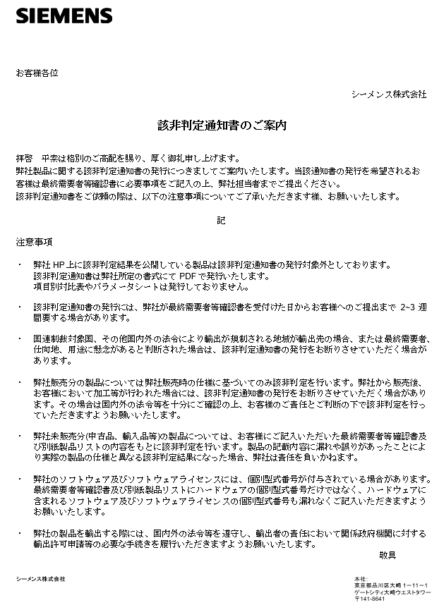

End-User Confirmation Form(記入例)
お客様各位
当書類はシーメンス（株）の輸出管理審査用 のフォーマットです。2023年2月より弊社HP上で該非判定結果を公開しています。弊社HP上で該非判定結果を公開している製品についてはそちらをご参照ください。個別の該非判定通知書の発行依頼については下欄にて個別お申し出のあった案件ついて、HP上に該非判定結果の記載がない製品についてのみ発行いたします。
現在、海外への製品輸出にあたり経済産業省より輸出先、用途等の明確化を図るよう指導が出ております。 御社ご案件に関しまして弊社での輸出管理のため、下記内容にご回答のうえ、ご返信くださいますようお願いいたします。 なお、輸出に際しては、国内外の法令等を遵守し、輸出者の責任において関係政府機関に対する輸出許可取得申請等の必要な手続きをご履行いただきますよう、お願い申し上げます。
記入例
 |  |  |  |  |  |  |  |  |  |  |  | シーメンス㈱
 |  |  |  |  |  |  |  |  |  |  |  | JP_EC2024.11_v11.2
最終需要者等確認書
※はお客様にて記入必須です |  |  |  |  |  |  | 依頼日
依頼者 |  | 会社名 |  | ABC株式会社
※(書類送付先） |  | 会社名(英語） |  | ABC Corporation
 |  | ウェブサイト |  | http://www.abc.jp/
 |  | 住所 |  | 〒123-4567
 |  |  |  | 東京都品川区大崎ｘ－ｘｘ－ｘ
 |  | 部署名 |  | ○○事業部 |  |  |  | TEL |  | 03-123-4567
 |  | 氏名 |  | 山田○△ |  |  |  | E-mail |  | yamada@abcxx.jp
 |  | 国コード |  | JP
輸出者※ |  |  |  |  | 依頼者と同じ | 在庫 | 開示できない
 |  | 会社名 |  | CDE株式会社
 |  | 会社名(英語） |  | CDE Co. Ltd
 |  | ウェブサイト |  | http://www.cde./
 |  | 住所 |  | 〒765-4321 香川県△○市△○ｘ－ｘｘ－ｘ
 |  | 国コード |  | JP
最終需要者※ |  |  |  | TRUE | 依頼者と同じ | 在庫 | 開示できない
 |  | 会社名(英語) |  | EFG Inc.
 |  | 業種・業態 |  | 半導体メーカー
 |  | ウェブサイト |  | http://www.efg/
 |  | 所在地(英語) |  | XX Street, XXXXX, MA 01234
 |  | 設置場所(英語) |  | △△ Street, XXXXX, NH 04321
 |  | 国コード |  | USA
(輸出)概要※ |  | 最終用途詳細 |  | 民生用の自動車（型式：ABC123)のエンジン部品の製造
 |  | 用途/需要者要件チェック |  | TRUE | 大量破壊兵器関連もしくは通常兵器関連の懸念あり
 |  | 輸出予定日 |  | 2024-06-01
取引経路※ |  | 会社名 1 |  | シーメンス（株）
 |  | Company Name 1 |  | Siemens K.K.
 |  | 会社名 2 |  | ABC株式会社
 |  | Company Name 2 |  | ABC Corporation
 |  | 会社名 3 |  | EFG Inc.
 |  | Company Name 3 |  | EFG Inc.
 |  | 会社名 4
 |  | Company Name 4
 |  | 会社名 5
 |  | Company Name 5
 |  | 会社名 6
 |  | Company Name 6
 |  | 会社名 7
 |  | Company Name 7
 |  | 会社名 8
 |  | Company Name 8
 |  | 会社名 9
 |  | Company Name 9
 |  | 会社名 10
 |  | Company Name 10
 |  | 国コード 1 |  | JP
 |  | 国コード 2 |  | JP
 |  | 国コード 3 |  | US
 |  | 国コード 4
 |  | 国コード 5
 |  | 国コード 6
 |  | 国コード 7
 |  | 国コード 8
 |  | 国コード 9
 |  | 国コード 10
 |  | 船主社名 |  | A 社
 |  | 船名 |  | Freedom
 |  | 船籍 |  | US
該非判定依頼 |  |  | 当社は以下の注意事項①②の内容を確認・同意の上、個別該非判定通知書の発行を依頼します。
＜該非判定結果＞
 |  |  | ①シーメンス㈱はHPにて日本国外為法に即した該非判定結果を公開しています。公開済みのアイテムは 今回の個別該非判定結果通知書作成の対象外となります。 右のリンクより該非判定結果をダウンロードしてご利用ください。
<SiePortal>
 |  |  | ②米国輸出管理規則（EAR）で規定されるECCNコードは、①に記載のリンク先のHPでは公開しておりません。 以下の弊社SiePortal (旧インダストリーモール) 内で型式別のECCNコードを個別検索してご確認下さい。
 |  | 宛先社名

（弊社処理欄 - 取引審査承認欄）

該非判定 | <貨物> | 輸出令別１: 項 号 (貨物等省令： 条 項 号） |  |  |  |  | □ 該当 | □ 非該当 |  |  | □ 対象外
 | <技術> | 外為令別表: 項 号 (貨物等省令： 条 項 号） |  |  |  |  | □ 該当 | □ 非該当 |  |  | □ 対象外
審査判定 | □ 承認する |  |  | □ 条件付き承認 |  | □ 経済産業省へ届出／相談 |  |  | □ 承認しない
コメント
担当
営業部門責任者
サイン省略
事業部 輸出管理
(ECCE)
該非判定責任者
サイン省略
輸出管理
(JP EC)

(完了連絡)
(未判定アイテム通知)

(該当品を含む場合等

